Ausfüllhinweise
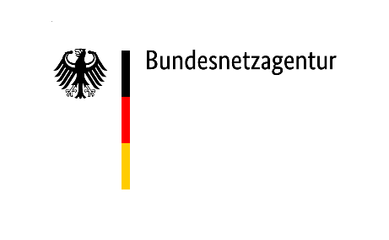

Ausfüllhinweise

Meldezeitpunkt
Der Erhebungsbogen für das jeweilige Quartal ist spätestens bis zum 15. des zweiten nachfolgenden Monats zu übermitteln (z. B. für das 1. Quartal 2025 bis zum 15. Mai 2025). Bei erstmaliger Befüllung zum Meldezeitpunkt 15.05.2025 sind die Daten für das komplette Jahr 2024 sowie die Daten für die ersten drei Monate des Jahres 2025 zu melden.

Format
Die Tabelle ist fortlaufend zu befüllen. Bereits eingetragene Werte aus den vorangegangenen Quartalen dürfen nicht gelöscht werden, da eine Löschung zur Überschreibung dieser Daten in der Datenbank führt. Nachträgliche Änderungen der Werte sind möglich und können entsprechend aktualisiert werden.

Der Meldebogen ist ein amtliches Formular und darf weder in seiner Struktur, Form, Bezeichnung, Meta-Daten noch in sonstigen Aspekten verändert oder überschrieben werden.

Betriebsnummer
Es ist die Betriebsnummer einzutragen, welche Ihnen durch die Bundesnetzagentur im Rahmen der Stammdatenerhebung zugeteilt wurde (12xxxxxx).

Anzahl der Marktlokationen bei Lieferantenwechsel i.S.d. GeLi Gas von Haushaltskunden i.S.d. § 3 Nr. 22 EnWG zu einem anderen Lieferanten ohne Einzug (Neubezug oder Umzug)
Bitte geben Sie die Anzahl der Lieferantenwechsel gemäß GeLi Gas von Haushaltskunden im Sinne des § 3 Nr. 22 EnWG in Ihrem Netzgebiet, bei denen ein Lieferantenwechsel ohne Einzüge (wie Neubezug oder Umzug) erfolgt ist. Wird zur selben Marktlokation mehrfach der Geschäftsvorfall des Lieferantwechsels gemeldet, ist jeder Geschäftsvorfall einzeln zu zählen. Die Anzahl der Lieferantenwechsel ist bei jedem Lieferantenwechsel gesondert zu zählen, also bei wiederholtem Wechsel mehrfach.

Anzahl der Marktlokationen bei Lieferantenwechsel von Haushaltskunden, die bei Einzug (Neubezug oder Umzug) direkt einen anderen Lieferanten als den örtlichen Grundversorger gewählt haben
Bitte geben Sie die Anzahl der Marktlokationen von Haushaltskunden gemäß § 3 Nr. 22 EnWG in Ihrem Netzgebiet an, bei denen im Falle eines Einzugs (Neubezug oder Umzug) direkt ein anderer Lieferant als der örtliche Grundversorger gewählt wurde (Lieferbeginn gemäß GeLi Gas mit Zuordnung zu einem Nicht-Grundversorger).

Anzahl der Marktlokationen, bei denen auf Anweisung des Lieferanten die Versorgung unterbrochen wurde
Bitte geben Sie die Anzahl der Unterbrechungen der Versorgung i.S.d. § 24 Abs. 3 NDAV im Auftrag des Grund-/Ersatzversorgers oder eines anderen Lieferanten (Sperrungen insgesamt) an.

